Indice
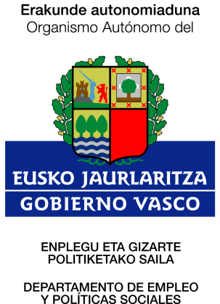
Indice

CAE | COMUNIDAD AUTÓNOMA DE EUSKADI
01 | Araba / Álava
20 | Gipuzkoa
48 | Bizkaia

